Лист1
 | Наименование муниципального образования
 | Сакский район

 | Муниципальный куратор (ФИО)___________________________ |  | Заблоцкая Инесса Александровна
 | Телефон: |  |  | 79787144221

 | Информация о президенте муниципального Совета старшеклассников ученического самоуправления

 | ФИО | Наименование образовательной организации | Класс | Контактный номер телефона | Электронная почта | Фото

 | Гвардис Алеся Сергеевна | МБОУ «Суворовская средняя школа имени Д.А. Саруханова» | 10 | 79780674500 | suvor-dir-2010@mail.ru | 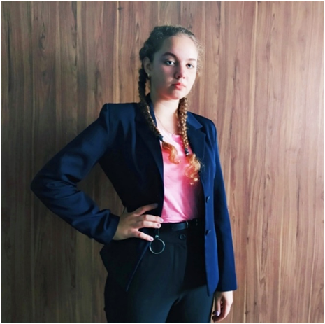

 | Состав муниципального Совета старшеклассников ученического самоуправления Республики Крым

№ | ФИО | Министры | Класс | Наименование образовательной организации | Контактный номер телефона | Электронная почта

1. | Караулова Екатерина Максимовна | здравоохранения | 10 | МБОУ «Сизовская средняя школа» | +79189887869 | shkola.sizovskaya@mail.ru
2. | Артамонов Дмитрий Александрович | информации | 9 | МБОУ «Штормовская школа-гимназия» | +79780103481 | schtorm2012a@yandex.ru
3. | Додух Екатерина Александровна | туризма | 10 | МБОУ «Новофедоровская школа-лицей имени Героя Р.Ф. Т.А. Апакидзе» | +79780365676 | matorinavalya@mail.ru
4. | Яковец Тарас Богданович | спорта | 9 | МБОУ «Вересаевская средняя школа» | +79780073092 | veresaevoschool@mail.ru
5. | Курач Мария Павловна | безопасности | 10 | МБОУ «Червоновская средняя школа» | +79785113736 | fedorowyh.irina@yandex.ru
6. | Иовлева Регина Петровна | образования | 9 | МБОУ «Зерновская средняя школа» | +79780086233 | zernovskaja77@mail.ru
7. | Фарафонова Анжела Васильевна | экономики | 10 | МБОУ «Ильинская средняя школа» | +79782447200 | ilinskaja@yandex.ru
8. | Акикова Диана Серановна | экологии | 8 | МБОУ «Уютненская средняя школа-гимназия» | +7978854663 | vasynina.ekaterina@yandex.ru
9. | Кривель Карина Санжарова | труда и права | 9 | МБОУ «Лесновская средняя школа» | +79782089136 | torythebest2007@gmail.com
10. | Асанов Артур Решатович | культуры и отдыха | 9 | МБОУ «Молочненская средняя школа им. Героя Советсткого союза Г.С. Титова» | +79787025740 | mapiwka89@mail.ru

